Doanh thu DCM
BREAKDOWN |  |  | 2019 | 2020 | 2021 | 2022 | 2023 | 2024 | 2025 | 2026 | 2027 | 2028 | 2029 | 2030 | 2031 | 2032 | 2033 | 2034
 |  |  |  |  |  |  |  |  | projected | projected | projected | projected | projected | projected | projected | projected | projected | projected |  | FO 180 tại Singapore vào ngày 23 tháng 9 năm 2025 là 403.37 USD/tấn
SUMMARY STATISTICS |  |  |  |  |  |  |  |  |  |  |  |  |  |  |  |  |  |  |  | https://www.sgx.com/derivatives/products/fuel-oil-380cst

 | DPM Data
 | Revenue |  | 7,176.58 | 7,716.89 | 10,088.16 | 16,380.04 | 12,949.49 | 13,942.55 | 16,634.07 | 17,303.93 | 17,415.17 | 20,041.61 | 19,135.10 | 17,899.26 | 17,943.87 | 18,009.29 | 18,766.27 | 18,363.34
 | Reductions |  | 133.61 | 155.62 | 218.39 | 455.51 | 378.95 | 486.96 | 422.59 | 439.61 | 442.43 | 509.16 | 486.13 | 454.73 | 455.87 | 457.53 | 476.76 | 466.52
 | %Reductions |  | 1.86% | 2.02% | 2.16% | 2.78% | 2.93% | 3.49% | 2.5% | 2.5% | 2.5% | 2.5% | 2.5% | 2.5% | 2.5% | 2.5% | 2.5% | 2.5%
 | Net revenue |  | 7,042.97 | 7,561.28 | 9,869.76 | 15,924.53 | 12,570.54 | 13,455.59 | 16,211.48 | 16,864.32 | 16,972.74 | 19,532.45 | 18,648.97 | 17,444.53 | 17,488.00 | 17,551.76 | 18,289.51 | 17,896.82
 | % growth |  |  | 7.36% | 30.53% | 61.35% | -21.06% | 7.04% | 20.48% | 4.03% | 0.64% | 15.08% | -4.52% | -6.46% | 0.25% | 0.36% | 4.20% | -2.15%
 | COGS |  | 6,083.77 | 6,244.43 | 7,088.83 | 10,221.10 | 10,538.74 | 10,942.10 | 12,555.22 | 12,841.88 | 12,594.46 | 13,259.35 | 13,320.28 | 12,855.79 | 13,098.32 | 12,889.57 | 13,165.81 | 13,119.19
 | Gross profit |  | 959.19 | 1,316.85 | 2,780.94 | 5,703.43 | 2,031.80 | 2,513.48 | 3,656.26 | 4,022.44 | 4,378.28 | 6,273.10 | 5,328.69 | 4,588.74 | 4,389.69 | 4,662.19 | 5,123.70 | 4,777.64
 | GPM |  | 13.62% | 17.42% | 28.18% | 35.82% | 16.16% | 18.68% | 22.55% | 23.85% | 25.80% | 32.12% | 28.57% | 26.30% | 25.10% | 26.56% | 28.01% | 26.70%
 | Financial Income (tỷ đồng) |  | 127.02 | 128.32 | 167.53 | 301.01 | 577.09 | 381.80
 | Financial X (chi phí tài chính) (tỷ đồng) |  | 102.75 | 63.23 | 45.07 | 60.40 | 27.37 | 76.57
 | Selling X (chi phí bán hàng) (tỷ đồng) |  | 364.06 | 369.00 | 420.40 | 698.29 | 800.63 | 1,014.37
 | G&A X (Chi phí quản lý doanh nghiệp) (tỷ đồng) |  | 201.32 | 304.41 | 528.49 | 652.59 | 548.56 | 481.05
 | Other Income (thu nhập khác) (tỷ đồng) |  | 48.48 | 10.74 | 4.37 | 15.23 | 24.75 | 199.88
 | Other X (chi phí khác) (tỷ đồng) |  | 3.47 | 2.72 | 2.60 | 12.06 | 2.27 | 1.12

 | Projection Check

 | Revenue (excluding NPK)
 | Revenue
 | Reductions
 | %Reductions
 | Net revenue
 | %growth
 | COGS
 | Gross profit
 | GPM
 | Financial Income
 | Financial X
 | Selling X
 | G&A X
 | Other Income
 | Other X
 | Oil price (USD/barrel) (brent)
 | MFO (USD/ton)
 | Natural Gas Price (USD/mmbtu) no VAT
 | Selling X/Net R
 | G&A/Net R
 | Other income/Net R
 | Other expense/Net R

SALES BREAKDOWN BY PRODUCTS
 | Locally-produced Products
 | Ca Mau Urea
 | NH3
 | NPK
 | Sales Discounts (tỷ đồng)
 | Net Revenues

 | Imported Products & Other
 | Other (tỷ đồng)
 | Imported Fertilier Trading
 | Sales Discounts
 | Net Revenue

 | Total Revenue (tỷ đồng)
 | Sales Discounts
 | Net Revenue

COCG BREAKDOWN BY PRODUCTS
 | Locally-produced Products
 | Phu My Urea
 | Ca Mau Urea
 | Chemical

 | Imported Products
 | Imported Fertilier Trading

 | SUM

GROSS PROFITS BREAKDOWN BY PRODUCTS
 | Locally-produced Products
 | Phu My Urea
 | Ca Mau Urea
 | Chemical

 | Imported Products
 | Imported Fertilier Trading

 | SUM

Revenue Weighting
 | Urea Fertilizer
 | Trading Fertilizer
 | Chemical + Other

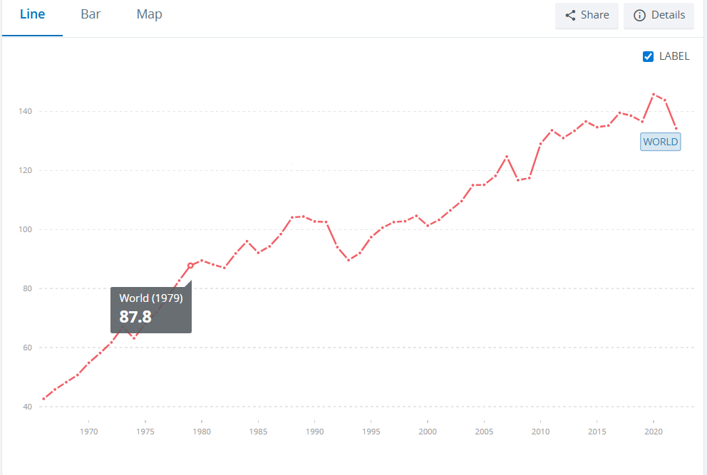
Gross Profit Weighting
 | Urea Fertilizer
 | Trading Fertilizer
 | Chemical + Other

DETAILS
Ca Mau Urea
 | Revenue (billion dong) |  | 5,571 | 6,073 | 7,280 | 12,402 | 8,311 | 7,701 | 9,890 | 10,278 | 10,162 | 11,632 | 11,566 | 11,116 | 11,249 | 11,302 | 11,975 | 11,373
 | %Growth |  |  | 9.0% | 19.9% | 70.3% | -33.0% | -7.3% | 28.4% | 3.9% | -1.1% | 14.5% | -0.6% | -3.9% | 1.2% | 0.5% | 6.0% | -5.0%
 | Volume (Thounsand Tons) |  | 807.13 | 1,008.56 | 755.50 | 844.08 | 866.03 | 804.70 | 852.77 | 859.54 | 837.08 | 881.61 | 885.62 | 890.57 | 903.74 | 884.09 | 911.56 | 892.87 |  |  | Factors Influencing Growth in Fertilizer Use
 | %Growth |  |  | 25.0% | -25.1% | 11.7% | 2.6% | -7.1% |  |  |  |  |  |  |  |  |  |  |  |  | Growing Global Population | This leads to increased caloric needs, which in turn drives the demand for greater agricultural output and fertilizer.
 | Tỷ giá |  | 23,110 | 23,226 | 23,226 | 23,342 | 23,866 | 24,940 | 26,383 | 27,174 | 27,717 | 28,272 | 28,837 | 28,549 | 28,263 | 27,981 | 27,701 | 27,424 |  |  | Technological Advancements | New technologies can influence fertilizer demand and the efficiency of its use
 | Mất giá VND |  |  |  |  |  |  |  | 4.0% | 3.00% | 2.00% | 2.00% | 2.00% | -1.00% | -1.00% | -1.00% | -1.00% | -1.00% |  |  | Climate Change | Environmental factors like climate change can impact agricultural productivity and affect the need for fertilizers.
 | Tỷ trọng trong nước/xuất khẩu |  |  |  |  |  |  |  | 53.4% | 52.2% | 49.7% | 46.9% | 44.0% | 41.9% | 41.7% | 42.4% | 43.2% | 43.9% |  |  | Changing Consumer Preferences | Shifts in what consumers want can influence agricultural production methods and fertilizer use
 | Price (thousand VND/Kg) |  | 6.90 | 6.02 | 9.64 | 14.69 | 9.60 | 9.57 | 12.325 | 12.448 | 12.075 | 12.316 | 11.331 | 10.198 | 10.096 | 10.601 | 11.131 | 11.019 |  |  | accelerated urbanization | increase fertilizer content per hectare of land
 | %Growth |  |  |  |  |  |  |  | 128.79% | 101.00% | 97.00% | 102.00% | 92.00% | 90.00% | 99.00% | 105.00% | 105.00% | 99.00%
 | Price - export (USD/ton) |  |  |  |  |  |  |  | 408 | 420 | 440 | 494 | 500 | 495 | 500 | 514 | 529 | 513 |  | https://www.vinachem.com.vn/nd/tin-thi-truong-sp-vnc/phan-bon-binh-dien-khang-dinh-vi-the-thuong-hieu-quoc-gia-voi-tam-nhin-xanh-hoa-so-hoa.html
 | Price - export (Quy đổi) |  |  |  |  |  |  |  | 10.764 | 11.422 | 12.205 | 13.968 | 14.418 | 14.131 | 14.127 | 14.391 | 14.660 | 14.081
 | %Growth |  |  |  |  |  |  |  | 135% | 103.02% | 104.76% | 112.20% | 101.20% | 99.00% | 100.98% | 102.90% | 102.90% | 97.02%
 | Reductions |  | 104 | 122 | 158 | 345 | 243 | 269 | 251 | 261 | 258 | 296 | 294 | 282 | 286 | 287 | 304 | 289
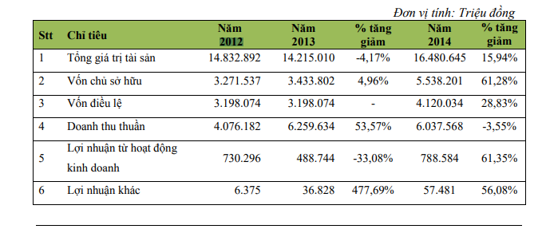
 | Net Revenue (billion dong) |  | 5,468 | 5,951 | 7,123 | 12,057 | 8,068 | 7,432 | 9,639 | 10,017 | 9,904 | 11,336 | 11,272 | 10,834 | 10,963 | 11,015 | 11,671 | 11,084
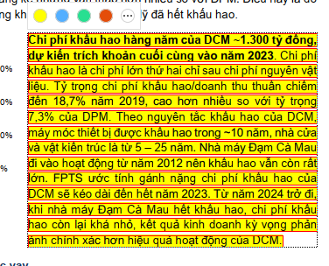
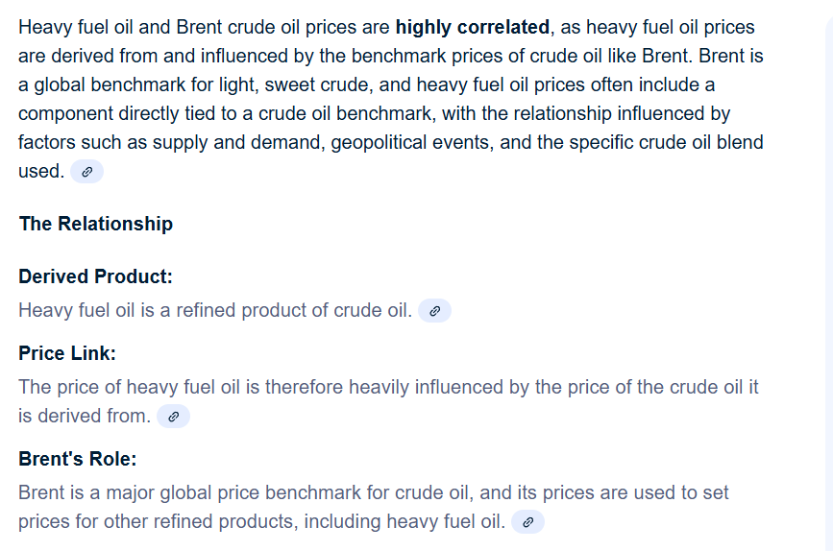
 | COGS theo cách tổng hợp các thành phần
 | COGS (billion dong) |  | 4,729 | 4,869 | 4,786 | 6,654 | 6,433 | 5,498 | 6,918 | 6,909 | 6,724 | 6,986 | 7,610 | 7,644 | 7,933 | 7,846 | 8,147 | 7,996
 | Raw Materials (billion dong) |  | 2,506 | 2,142 | 2,441 | 3,660 | 4,246 | 2,958 | 3,323 | 3,318 | 3,229 | 3,355 | 3,655 | 3,671 | 3,810 | 3,768 | 3,913 | 3,840
 | Other COGS |  | 2,222 | 2,726 | 2,345 | 2,994 | 2,187 | 2,540 | 3,596 | 3,591 | 3,495 | 3,631 | 3,955 | 3,973 | 4,123 | 4,078 | 4,234 | 4,156
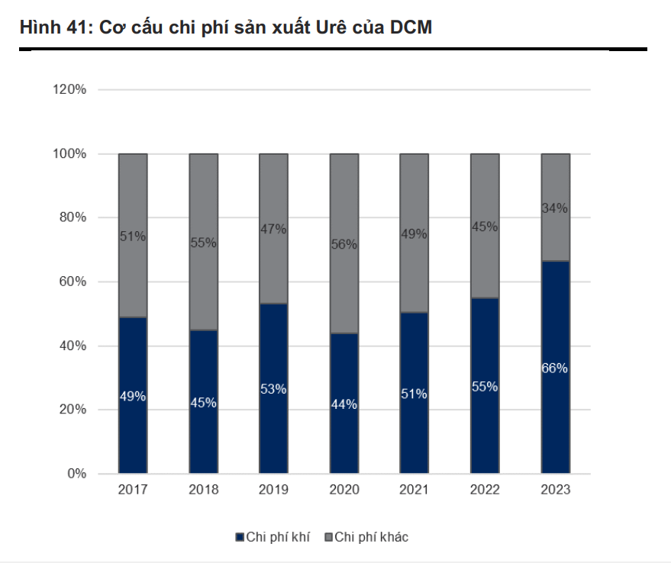
 | % of COGS |  | 53.0% | 44.0% | 51.0% | 55.0% | 66.0% | 53.8% | 48.0% | 48.0% | 48.0% | 48.0% | 48.0% | 48.0% | 48.0% | 48.0% | 48.0% | 48.0%
 | Production cost (VND/kg) |  | 5,859 | 4,827 | 6,335 | 7,883 | 7,428 | 6,833 | 8,113 | 8,039 | 8,033 | 7,924 | 8,593 | 8,583 | 8,778 | 8,875 | 8,937 | 8,955
 | Dry gas cost (billion dong) |  | 2,330 | 1,891 | 2,718 | 4,149 | 4,099 | 4,424 | 3,487 | 3,487 | 3,494 | 3,609 | 3,872 | 3,943 | 4,014 | 4,086 | 4,158 | 4,168
 | Depreciation |  | 1,200 | 1,200 | 1,200 | 1,200 | 1,200 | 120 | 120 | 120 | 120 | 120 | 120 | 120 | 120 | 120 | 120 | 120
 | Other COGS |  | 1,198 | 1,778 | 868 | 1,305 | 1,134 | 955 | 3,312 | 3,303 | 3,110 | 3,257 | 3,619 | 3,581 | 3,799 | 3,640 | 3,869 | 3,708
 | Other COGS/kg (VND) |  | 1,485 | 1,763 | 1,149 | 1,546 | 1,309 | 1,186 | 3,884 | 3,843 | 3,715 | 3,694 | 4,086 | 4,021 | 4,203 | 4,117 | 4,244 | 4,152

 | Oil price (USD/barrel) (brent) |  | 65.00 | 41.69 | 70.89 | 107.37 | 97.24 | 85.00 | 69.00 | 66.55 | 64.22 | 62.01 | 66.00 | 68.32 | 70.69 | 73.10 | 75.56 | 76.70
 | MFO (USD/ton) |  | 362 | 232 | 395 | 598 | 542 | 473 | 415 | 400 | 386 | 373 | 397 | 411 | 425 | 440 | 454 | 461
 | MFO (USD/mmbtu) |  | 8.60 | 5.51 | 9.38 | 14.20 | 12.86 | 11.24 | 9.86 | 9.51 | 9.17 | 8.86 | 9.43 | 9.76 | 10.10 | 10.44 | 10.79 | 10.96
 | Tariff (USD/mmbtu) |  | 1.43 | 1.74 | 1.90 | 1.94 | 1.98 | 2.02 | 2.06 | 2.06 | 2.06 | 2.06 | 2.06 | 2.06 | 2.06 | 2.06 | 2.06 | 2.06
 | Petronas - Malaysia (10%) |  | 8.26 | 5.29 | 9.00 | 13.64 | 12.35 | 10.80 | 8.76 | 8.45 | 8.80 | 8.50 | 9.04 | 9.36 | 9.68 | 10.01 | 10.35 | 10.51
 | PVN (90%) (usd/tấn) |  | 166.52 | 106.80 | 181.61 | 275.07 | 249.11 | 217.76 | 190.90 | 184.12 | 177.68 | 171.56 | 182.60 | 189.02 | 195.57 | 202.24 | 209.06 | 212.19
 | Chi phí vận chuyển (usd/mmbtu) |  | 1.09 | 1.09 | 1.09 | 1.09 | 1.09 | 1.09 | 1.09 | 1.09 | 1.09 | 1.09 | 1.09 | 1.09 | 1.09 | 1.09 | 1.09 | 1.09
 | Natural Gas Price (USD/mmbtu) no VAT |  | 5.48 | 3.90 | 5.87 | 8.69 | 7.97 | 7.11 | 6.05 | 5.87 | 5.77 | 5.61 | 5.90 | 6.07 | 6.24 | 6.41 | 6.59 | 6.68
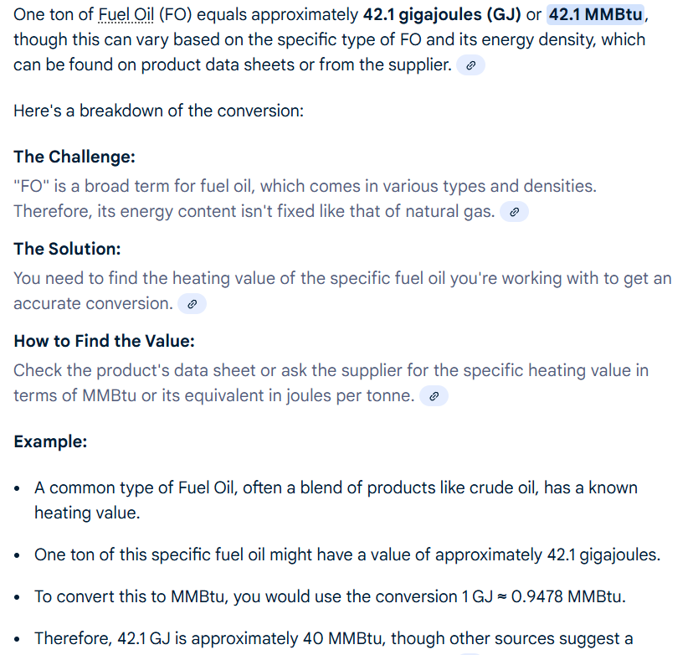
 | Growth |  |  | -28.72% | 50.48% | 47.96% | -8.25% | -10.87% | -14.90% | -2.91% | -1.75% | -2.79% | 5.18% | 2.87% | 2.84% | 2.82% | 2.80% | 1.25%
 | VAT |  | 10% | 10% | 10% | 10% | 10% | 10% | 10% | 10% | 10% | 10% | 10% | 10% | 10% | 10% | 10% | 10%
 | FX |  | 23,110.00 | 23,225.55 | 23,225.55 | 23,341.68 | 23,866.39 | 24,940.37 | 26,382.50 | 27,173.98 | 27,717.45 | 28,271.80 | 28,837.24 | 28,548.87 | 28,263.38 | 27,980.74 | 27,700.94 | 27,423.93
 | Change in FX |  |  | 0.50% | 0.00% | 0.50% | 2.25% | 4.50% | 5.78% | 3.00% | 2.00% | 2.00% | 2.00% | -1.00% | -1.00% | -1.00% | -1.00% | -1.00%

 | Hệ số điều chỉnh Raw Material Price do đầu tư capex sản xuất nhà máy DCM |  | 1.00 | 1.00 | 1.00 | 1.00 | 1.00 | 1.00 | 1.05 | 1.05 | 1.05 | 1.05 | 1.05 | 1.05 | 1.04 | 1.035 | 1.025 | 1.025 | COGS từ 2031 ~ 2035 mảng Ure được cải thiện do DCM đầu tư 200 triệu USD trong 2026~2030 nhằm sản xuất khí công nghiệp và cải thiện năng suất sản xuất các phân xưởng phân bón
 | Raw Material Price (VND/Kg) (including VAT) |  | 3,105 | 2,124 | 3,231 | 4,336 | 4,903 | 3,676 | 3,896 | 3,860 | 3,858 | 3,805 | 4,127 | 4,122 | 4,216 | 4,262 | 4,292 | 4,301
 | Raw Material Price/ Natural Gas Price |  | 2.23% | 2.13% | 2.15% | 1.94% | 2.34% | 1.89% | 2.11% | 2.09% | 2.09% | 2.08% | 2.10% | 2.06% | 2.09% | 2.09% | 2.08% | 2.08%

 | Gross profit |  | 739 | 1,082 | 2,337 | 5,403 | 1,635 | 1,934 | 2,720 | 3,107 | 3,180 | 4,351 | 3,662 | 3,190 | 3,030 | 3,169 | 3,524 | 3,088
 | GPM |  | 13.5% | 18.2% | 32.8% | 44.8% | 20.3% | 26.0% | 28.2% | 31.0% | 32.1% | 38.4% | 32.5% | 29.4% | 27.6% | 28.8% | 30.2% | 27.9%
 | https://vneconomy.vn/iea-nhu-cau-dau-cua-trung-quoc-sap-dat-dinh-the-gioi-se-thua-nhieu-dau.htm |  |  | Nhu cầu dầu dự kiến đạt đỉnh 2027 - 2028 nên giá dầu có thể điều chỉnh giảm sau đó >>> cải thiện biên lợi nhuận gộp
Ca Mau Urea
 | Revenue
 | Volume (Thousand Tons)
 | %Growth
 | Price (VND/Kg)
 | DCM
 | Revenue
 | Volume (Thousand Tons)
 | %Growth
 | COGS
 | Gross Profit
 | GPM

Imported Fertilizer Trading
 | Net Revenue (billion dong) |  | 1,311.88 | 1,331.32 | 1,638.16 | 1,972.78 | 2,167.43 | 2,439.98 | 3,159.72 | 2,965.17 | 2,588.97 | 2,361.77 | 1,902.27 | 1,473.68 | 1,264.66 | 1,144.13 | 1,035.09 | 855.50
 | Total Trading Fertilizer Volume)
 | Volume (thousand tons) |  | 167.07 | 171.48 | 161.07 | 123.48 | 183.24 | 254.40 | 282.09 | 297.44 | 305.53 | 309.69 | 311.79 | 309.67 | 305.46 | 297.15 | 289.06 | 274.61
 | %Growth |  |  | 2.64% | -6.07% | -23.34% | 48.40% | 38.83% | 10.88% | 5.44% | 2.72% | 1.36% | 0.68% | -0.68% | -1.36% | -2.72% | -2.72% | -5.00%
 | Price (thoausand VND/kg) |  | 7.85 | 7.76 | 10.17 | 15.98 | 11.83 | 9.59 | 11.20 | 9.97 | 8.47 | 7.63 | 6.10 | 4.76 | 4.14 | 3.85 | 3.58 | 3.12
 | %Growth |  |  | -1.13% | 31.00% | 57.09% | -25.96% | -18.91% | 116.79% | 89.00% | 85.00% | 90.00% | 80.00% | 78.00% | 87.00% | 93.00% | 93.00% | 87.00%
 | COGS |  | 1,185.33 | 1,232.74 | 1,483.98 | 1,876.09 | 2,023.82 | 2,289.62 | 2,938.83 | 2,770.35 | 2,422.29 | 2,220.84 | 1,785.54 | 1,384.39 | 1,188.24 | 1,076.72 | 975.22 | 806.90
 | Gross Profit (billion dong) |  | 126.55 | 98.58 | 154.18 | 96.69 | 143.61 | 150.36 | 220.89 | 194.82 | 166.68 | 140.94 | 116.73 | 89.29 | 76.41 | 67.41 | 59.88 | 48.60
 | GPM |  | 9.6% | 7.4% | 9.4% | 4.9% | 6.6% | 6.2% | 7.0% | 6.6% | 6.4% | 6.0% | 6.1% | 6.1% | 6.0% | 5.9% | 5.8% | 5.7%

NH3
 | Revenue (billion dong) |  | 38 | 0 | 24.01 | 98.51 | 39.61 | 47.73 | 45.70 | 44.79 | 43.89 | 43.01 | 42.15 | 41.31 | 40.90 | 40.49 | 40.08 | 39.68
 | Volume (Tons) |  | 5,912 | 0 | 1,784 | 3,848 | 3,848 | 3,848 | 3,848 | 3,848 | 3,848 | 3,848 | 3,848 | 3,848 | 3,848 | 3,848 | 3,848 | 3,848
 | %Growth
 | Price (thousand VND/Kg) |  | 6.44 | 6.12 | 13.46 | 25.60 | 10.29 | 12.41 | 11.88 | 11.64 | 11.41 | 11.18 | 10.96 | 10.74 | 10.63 | 10.52 | 10.42 | 10.31 | https://businessanalytiq.com/procurementanalytics/index/ammonia-price-index/
 | %growth |  |  | -5.00% | 120.00% | 90.20% | -59.79% | 20.51% | -4.26% | -2.0% | -2.0% | -2.0% | -2.0% | -2.0% | -1.0% | -1.0% | -1.0% | -1.0%
 | COGS |  | 48.75 | 0 | 13 | 59 | 24 | 29 | 27 | 27 | 26 | 26 | 25 | 25 | 25 | 24 | 24 | 24
 | GPM |  | -28.05% | 0 | 43.93% | 40.00% | 40.00% | 40.00% | 40.00% | 40.00% | 40.00% | 40.00% | 40.00% | 40.00% | 40.00% | 40.00% | 40.00% | 40.00%
 | Depreciation |  | 150 | 150 | 150 | 150 | 150 | 150 | 150 | 150 | 150 | 150 | 0 | 0 | 0 | 0 | 0 | 0 | Kiểm tra lại số liệu khấu hao phần NH3
 | Other cost |  | 49 | #DIV/0! | 13 | 59 | 24 | 29 | 27 | 27 | 26 | 26 | 25 | 25 | 25 | 24 | 24 | 24
 | Gross Profit |  | (11) | 0 | 11 | 39 | 16 | 19 | 18 | 18 | 18 | 17 | 17 | 17 | 16 | 16 | 16 | 16
 | GPM
 | Production cost excl depreciation (VND/kg) |  | 8,247 | #DIV/0! | 7,548 | 15,361 | 6,176 | 7,443 | 7,126 | 6,984 | 6,844 | 6,707 | 6,573 | 6,442 | 6,377 | 6,314 | 6,250 | 6,188

UFC 85
 | Revenue
 | Volume (Tons)
 | %Growth
 | Price (VND/Kg)
 | %growth
 | COGS
 | Gross Profit
 | GPM

Others
 | Revenue (billion vnd) |  | 225 | 279 | 694 | 543 | 620 | 740 | 881 | 994 | 1,057 | 1,091 | 1,108 | 1,117 | 1,161 | 1,254 | 1,404 | 1,571 | Doanh thu các sản phẩm khí công nghiệp từ nhà máy Ure dự phóng ở đây
 | %Growth |  |  | 23.81% | 148.59% | -21.71% | 14.19% | 19.34% | 19.11% | 12.74% | 6.37% | 3.19% | 1.59% | 0.80% | 3.98% | 7.96% | 11.95% | 11.95%
 | Volume (tons)
 | COGS (billion vnd) |  | 121 | 143 | 412 | 440 | 599 | 553 | 661 | 745 | 793 | 818 | 831 | 838 | 842 | 875 | 937 | 1,048
 | Gross Profit (billion vnd) |  | 104 | 136 | 281 | 103 | 21 | 187 | 220 | 248 | 264 | 273 | 277 | 279 | 319 | 379 | 467 | 523
 | GPM |  | 46.27% | 48.73% | 40.53% | 19.02% | 3.35% | 25.26% | 25.00% | 25.00% | 25.00% | 25.00% | 25.00% | 25.00% | 27.50% | 30.25% | 33.28% | 33.28% | Gross margin cao do DCM đầu tư sx các sản phẩm khí công nghiệp giai đoạn này

 | Petrochemicals
 | Revenue
 | Volume (Tons)
 | %Growth
 | Price (VND/Kg)
 | %growth
 | COGS
 | Gross Profit
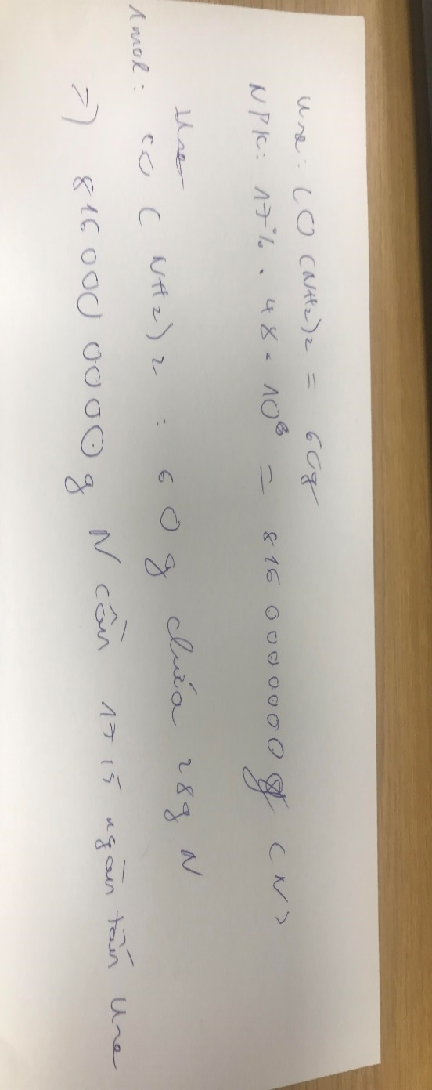
 | GPM

 | Other
 | Revenue
 | Volume (Tons)
 | %Growth
 | Price
 | %growth
 | COGS
 | Gross Profit
 | GPM

Electricity
 | Revenue
 | %Growth
 | COGS
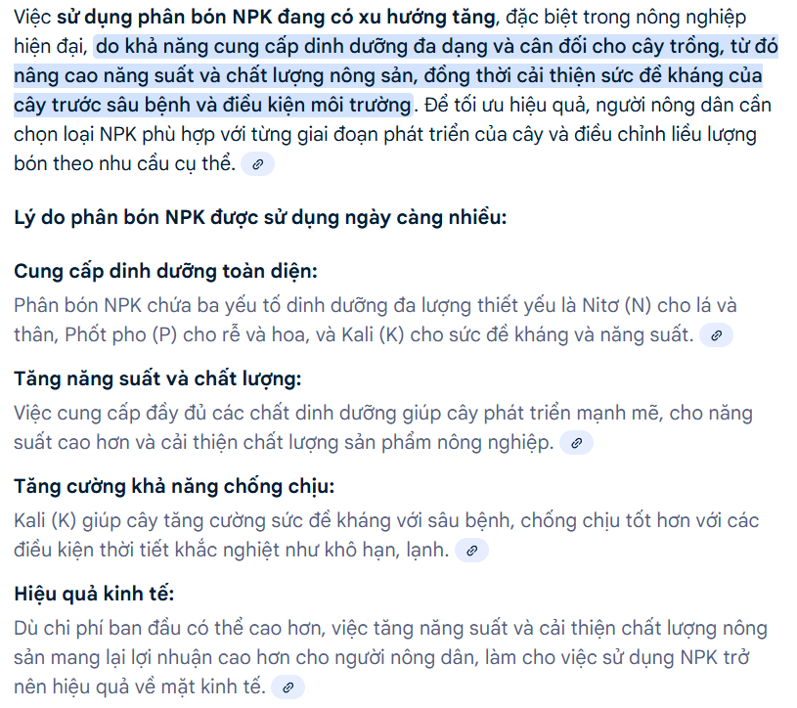
 | Gross Profit
 | GPM

Adblue
 | Revenue
 | %Growth
 | Volume
 | Price (1000~1200 USD/ton)
 | COGS
 | Gross Profit
 | GPM
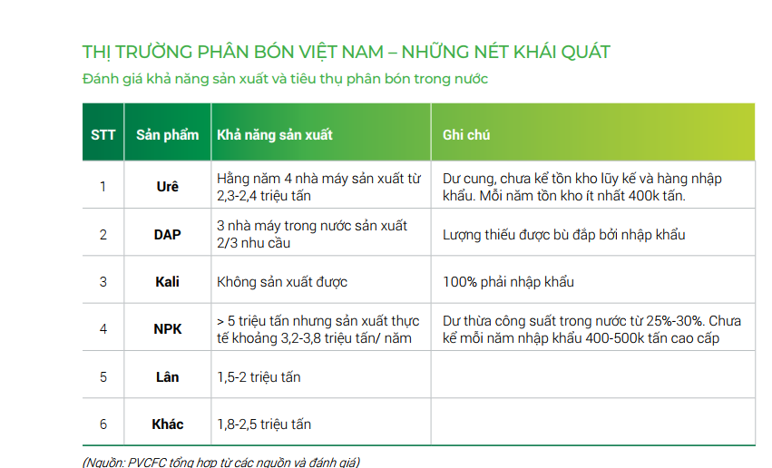
 | Hiện tại tỷ lệ nội địa NPK là hơn 90% nên ko tách doanh thu xuất khẩu nhưng tương lai DCM tăng xuất khẩu NPK lên 100000 tấn/năm ~ 33.33% công suất thiết kế
NPK
 | Doanh thu trước khấu trừ |  |  |  | 421 | 1,286 | 1,736 | 1,865 | 2,622 | 3,062 | 3,550 | 4,879 | 4,509 | 4,192 | 4,250 | 4,271 | 4,310 | 4,517
 | Phân bổ khấu trừ |  |  |  | 30 | 33 | 61 | 111 | 136 | 218 | 171 | 179 | 184 | 214 | 192 | 172 | 170 | 170
 | Revenue (billion dong) |  |  |  | 391.25 | 1,253.32 | 1,675.64 | 1,754.00 | 2,486.11 | 2,844.11 | 3,378.80 | 4,700.59 | 4,324.54 | 3,978.58 | 4,058.15 | 4,098.73 | 4,139.72 | 4,346.71 | Ước lượng doanh thu NPK Hàn Việt 2024
 | %Growth |  |  |  |  | 220.34% | 33.70% | 4.68% | 41.74% | 14.40% | 18.80% | 39.12% | -8.00% | -8.00% | 2.00% | 1.00% | 1.00% | 5.00% |  | 2023 | 2024
 | Design Capacity (thousand tons) |  |  |  | 300.00 | 300.00 | 300.00 | 300.00 | 300.00 | 300.00 | 300.00 | 300.00 | 300.00 | 300.00 | 300.00 | 300.00 | 300.00 | 300.00 | Sản lượng bán | 138.61 | 175.80
 | Lượng Ure s/x NPK (dùng 17-7-17 để ước) (k tấn) |  |  |  | 17.50 | 41.77 | 54.87 | 75.35 | 80.25 | 88.28 | 97.10 | 108.94 | 108.94 | 108.94 | 108.94 | 108.94 | 108.94 | 108.94 | Giá trung bình NPK Cà Mau | 12,089 | 13,300 | 10.02%
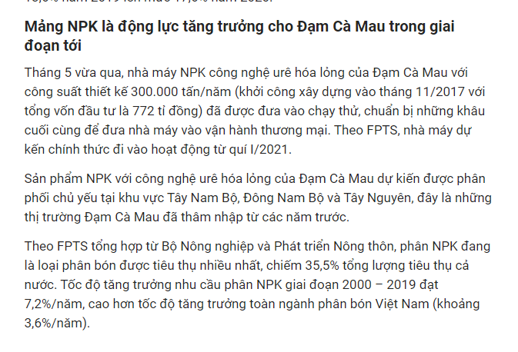
 | Production volume (thousand tons) |  |  |  | 48.19 | 115.03 | 151.11 | 207.50 | 220.99 | 243.09 | 267.39 | 300.00 | 300.00 | 300.00 | 300.00 | 300.00 | 300.00 | 300.00 | Doanh thu NPK Cà Mau (ước lượng) | 1,675.64 | 2,338.14
 | Growth (%) |  |  |  |  | 138.70% | 31.37% | 37.32% | 6.50% | 10.00% | 10.00% | 10.00% | 0.00% | 0.00% | 0.00% | 0.00% | 0.00% | 0.00% | Doanh thu NPK Cà Mau (BCTC) | 1,675.64 | 2,795.86
 | %Capacity |  |  |  | 16.06% | 38.34% | 50.37% | 69.17% | 73.66% | 81.03% | 89.13% | 100.00% | 100.00% | 100.00% | 100.00% | 100.00% | 100.00% | 100.00% | Doanh thu NPK Hàn Việt (Ước lượng) |  | 457.72
 | Selling volume (thousand tons) |  |  |  | 38.39 | 83.67 | 138.61 | 175.80 | 192.50 | 221.38 | 254.58 | 292.77 | 307.41 | 284.92 | 295.03 | 295.79 | 291.91 | 294.24 | Doanh thu NPK Hàn Việt (BCTN) |  | 1,041.86
 | % production |  |  |  | 79.66% | 72.74% | 91.73% | 84.72% | 87.11% | 91.07% | 95.21% | 97.59% | 102.47% | 94.97% | 98.34% | 98.60% | 97.30% | 98.08% | Doanh thu NPK Cà Mau (loại NPK Hàn Việt) |  | 1,754.00
 | %Growth |  |  |  |  | 117.95% | 65.66% | 26.83% | 9.50% | 15.00% | 15.00% | 15.00% | 5.00% | -7.32% | 3.55% | 0.26% | -1.31% | 0.80% | Tỷ suất biên lợi nhuận gộp NPK Cà Mau |  | 14.23%
 | Price (VND/kg) |  |  |  | 10,191.43 | 14,979.35 | 12,088.92 | 9,977.24 | 11,250.00 | 11,700.00 | 12,636.00 | 15,668.64 | 14,415.15 | 13,261.94 | 13,527.18 | 13,662.45 | 13,799.07 | 14,489.03 | Giá vốn NPK Hàn Việt 9T2024 |  | 1,068
 | %Growth |  |  |  |  | 46.98% | -19.30% | -17.47% | 12.76% | 4.00% | 8.00% | 24.00% | -8.00% | -8.00% | 2.00% | 1.00% | 1.00% | 5.00% | Giá NPK duy trì tăng trưởng mỗi năm do xu hướng chuyển dịch từ phân đơn sang phân phức hợp chất lượng cao và phân bón hữu cơ
 | COGS theo BCTC (billion dong) |  |  |  | 392.88 | 1,192.00 | 1,458.84 | 1,504.32 | 2,087.07 | 2,369.35 | 2,769.67 | 3,649.78 | 3,435.14 | 3,225.79 | 3,274.94 | 3,299.78 | 3,324.71 | 3,448.16
 | Hệ số hiệu chỉnh COGS |  |  |  | 1.28 | 1.43 | 1.79 | 1.60 | 1.79 | 1.79 | 1.79 | 1.79 | 1.79 | 1.79 | 1.79 | 1.79 | 1.79 | 1.79 | Hiệu quả đầu tư Capex từ các dự án cải thiện hiệu quả nhà máy DCM có thể làm giảm giá vốn sản xuất Ure và NPK
 | COGS sau hiệu chỉnh |  |  |  | 392.88 | 1,192.00 | 1,458.84 | 1,504.32 | 2,009.52 | 2,389.88 | 2,628.97 | 3,208.91 | 3,068.22 | 2,965.06 | 3,110.56 | 3,068.07 | 3,082.96 | 3,244.17
 | GPM % |  |  |  | -0.42% | 4.89% | 12.94% | 14.23% | 16.05% | 16.69% | 18.03% | 22.35% | 20.57% | 18.92% | 19.30% | 19.49% | 19.69% | 20.67%
 | COGS |  |  |  | 306.34 | 831.72 | 817.17 | 937.79 | 1,125.64 | 1,338.70 | 1,472.63 | 1,797.48 | 1,718.68 | 1,660.89 | 1,742.39 | 1,718.59 | 1,726.93 | 1,817.24
 | Material |  |  |  | 240.34 | 722.63 | 676.56 | 791.60 | 944.12 | 1,140.02 | 1,245.57 | 1,504.03 | 1,435.06 | 1,396.58 | 1,469.52 | 1,440.00 | 1,492.20 | 1,579.32
 | Depreciation (giả định khấu hao nhanh trong 12 năm) |  |  |  | 48.00 | 64.00 | 64.00 | 64.00 | 64.00 | 64.00 | 64.00 | 64.00 | 64.00 | 64.00 | 64.00 | 64.00 | 16.00 | -
 | Labor | 40% |  |  | 9.22 | 18.80 | 36.34 | 35.60 | 58.09 | 64.54 | 76.68 | 106.18 | 103.02 | 93.77 | 99.01 | 100.98 | 102.62 | 111.57
 | Others | 20% |  |  | 8.78 | 26.30 | 40.27 | 46.59 | 59.43 | 70.14 | 86.37 | 123.28 | 116.60 | 106.54 | 109.87 | 113.60 | 116.11 | 126.34
 | Gross profit |  |  |  | (1.63) | 61.32 | 216.81 | 249.68 | 476.59 | 454.23 | 749.84 | 1,491.68 | 1,256.32 | 1,013.52 | 947.59 | 1,030.67 | 1,056.76 | 1,102.53
 | GPM |  |  |  | -0.42% | 4.89% | 12.94% | 14.23% | 19.17% | 15.97% | 22.19% | 31.73% | 29.05% | 25.47% | 23.35% | 25.15% | 25.53% | 25.36%

 | Raw Material Price/Kg |  | 5,270.61 | 5,002.44 | 6,260.51 | 8,636.63 | 4,881.05 | 4,502.87 | 4,904.49 | 5,149.71 | 4,892.61 | 5,137.24 | 4,668.24 | 4,901.65 | 4,980.85 | 4,868.37 | 5,111.79 | 5,367.38

 |  |  |  |  |  |  |  |  |  |  |  |  |  |  |  |  |  |  |  |  |  |  |  |  | Dự phóng giá DAP
 | BFC |  |  |  |  |  |  |  |  |  |  |  |  |  |  |  |  |  |  |  |  |  | 2,019 | 2,020 | 2,021 | 2,022 | 2,023 | 2,024 | 2,025
 | Chi phí NVL/sp |  | 5270.61 | 5002.44 | 6260.51 | 8636.63 | 4881.05 | 4502.87 | 4904.49 | 5149.71 | 4892.61 | 5137.24 | 4668.24 | 4901.65 | 4980.85 | 4868.37 | 5111.79 | 5367.38 |  |  |  |  |  |  | 615 | 840 | 540 | 585 | 755
 | Giá |  |  |  |  |  |  |  |  |  |  |  |  |  |  |  |  |  |  |  |  |  | 12300.0 | 12000.0 | 12218.5 | 16688.7 | 10728.5 | 11622.5 | 15000.0
 | Urea |  | 0.01 | 0.00 | 0.01 | 0.01 | 0.01 | 0.01 | 0.01 | 0.01 | 0.01 | 0.01 | 0.01 | 0.01 | 0.01 | 0.01 | 0.01 | 0.01
 | DAP |  | 12.30 | 12.00 | 12.22 | 16.69 | 10.73 | 11.62 | 12.20 | 12.81 | 12.17 | 12.78 | 12.14 | 12.75 | 13.00 | 14.96 | 15.70 | 16.49
 | Kali |  | 8.07 | 7.40 | 11.50 | 16.00 | 8.00 | 6.00 | 6.90 | 7.25 | 6.88 | 7.23 | 6.14 | 6.45 | 6.51 | 7.49 | 7.87 | 8.26
 | %Change
 | Urea |  |  | -18% | 31% | 24% | -6% | -8% | 4.9%
 | DAP |  |  | -2% | 2% | 37% | -36% | 8% | 1.7%
 | Kali |  |  | -8% | 55% | 39% | -50% | -25% | 2.2%
 | Lượng
 | Urea |  | 430.00 | 430.00 | 430.00 | 430.00 | 430.00 | 430.00 | 430.00 | 430.00 | 430.00 | 430.00 | 430.00 | 430.00 | 430.00 | 430.00 | 430.00 | 430.00
 | DAP |  | 200.00 | 200.00 | 200.00 | 200.00 | 200.00 | 200.00 | 200.00 | 200.00 | 200.00 | 200.00 | 200.00 | 200.00 | 200.00 | 200.00 | 200.00 | 200.00
 | Kali |  | 250.00 | 250.00 | 250.00 | 250.00 | 250.00 | 250.00 | 250.00 | 250.00 | 250.00 | 250.00 | 250.00 | 250.00 | 250.00 | 250.00 | 250.00 | 250.00
 | Giá trị
 | Urea |  | 2.52 | 2.08 | 2.72 | 3.39 | 3.19 | 2.94 | 3.08 | 3.24 | 3.40 | 3.57 | 3.75 | 3.94 | 4.13 | 4.34 | 4.56 | 4.79
 | DAP |  | 2,460.00 | 2,400.00 | 2,443.71 | 3,337.75 | 2,145.70 | 2,324.50 | 2,440.73 | 2,562.76 | 2,434.63 | 2,556.36 | 2,428.54 | 2,549.97 | 2,600.97 | 2,991.11 | 3,140.67 | 3,297.70
 | Kali |  | 2,017.50 | 1,850.00 | 2,875.00 | 4,000.00 | 2,000.00 | 1,500.00 | 1,725.00 | 1,811.25 | 1,720.69 | 1,806.72 | 1,535.71 | 1,612.50 | 1,628.62 | 1,872.92 | 1,966.56 | 2,064.89
 | Khác
 | Quy đổi |  | 15% | 15% | 15% | 15% | 15% | 15% | 15% | 15% | 15% | 15% | 15% | 15% | 15%

OPERATING EXPENSES
 | General Operating Costs |  | 5,654 | 5,259 | 7,625 | 10,163 | 9,876 | 11,026
 | Raw materials (billion dong) |  | 3,218.77 | 2,729.91 | 4,548.98 | 6,495.99 | 6,599.14 | 7,793.36 | 8,118 | 8,510 | 9,059 | 10,725 | 10,642 | 9,831 | 9,899 | 10,168 | 10,759 | 10,918
 | Hệ số hiệu chỉnh |  |  |  | 1.70 | 1.48 | 1.34 | 2.08 | 1.90 | 1.91 | 2.02 | 2.21 | 2.09 | 1.94 | 1.88 | 1.95 | 1.99 | 2.01
 | Labour costs (billion dong) |  | 457.63 | 438.27 | 581.28 | 597.10 | 681.61 | 682.81 | 947.03 | 956.67 | 963.03 | 1,102.99 | 1,110.63 | 1,027.90 | 1,066.65 | 1,081.08 | 1,133.45 | 1,148.46
 | Depreciation expense (billion dong) |  | 1,318.84 | 1,318.15 | 1,385.81 | 1,398.03 | 1,083.38 | 760.60 | 866.20 | 958.08 | 400.07 | 404.66 | 391.82 | 391.69 | 351.67 | 394.02 | 419.31 | 447.65
 | Outside service expenses (billion dong) |  | 364.60 | 408.22 | 363.75 | 803.51 | 902.31 | 1,098.82 | 1,005.59 | 1,069.21 | 1,110.70 | 1,388.79 | 1,386.60 | 1,269.40 | 1,256.06 | 1,295.11 | 1,373.37 | 1,402.74
 | Other cash expenses (billion dong) |  | 293.90 | 364.35 | 743.85 | 867.12 | 608.17 | 688.05 | 932.01 | 1,010.34 | 1,058.56 | 1,172.49 | 1,127.51 | 1,066.23 | 1,111.26 | 1,137.29 | 1,191.59 | 1,198.19

 | Weighting
 | Raw materials |  | 56.9% | 51.9% | 59.7% | 63.9% | 66.8% | 70.7%
 | Labour costs |  | 8.1% | 8.3% | 7.6% | 5.9% | 6.9% | 6.2%
 | Depreciation expense |  | 23.3% | 25.1% | 18.2% | 13.8% | 11.0% | 6.9%
 | Outside service expenses |  | 6.4% | 7.8% | 4.8% | 7.9% | 9.1% | 10.0%
 | Other cash expenses |  | 5.2% | 6.9% | 9.8% | 8.5% | 6.2% | 6.2%

 | Change
 | Raw materials |  |  | -15% | 67% | 43% | 2% | 18%
 | Labour costs |  |  | -4% | 33% | 3% | 14% | 0%
 | Depreciation expense |  |  | 0% | 5% | 1% | -23% | -30%
 | Outside service expenses |  |  | 12% | -11% | 121% | 12% | 22%
 | Other cash expenses |  |  | 24% | 104% | 17% | -30% | 13%

 | Exchange Rate
 | Revenue
 | PAT

 | Revenue (mn USD)
 | Growth
 | PAT (mn USD)

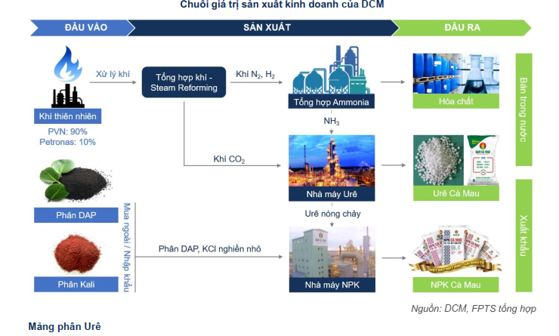

 | UreCa Mau
 | Production (thousand tons) |  | 870.29 | 934.77 | 898.56 | 918.08 | 955.57 | 956.40 | 960.0 | 960.0 | 960.0 | 1,000.0 | 1,000.0 | 1,000.0 | 1,000.0 | 1,000.0 | 1,000.0 | 1,000.0
 | Ure dùng để s/x NPK |  |  |  | 17.5 | 41.8 | 54.9 | 75.4 | 80.3 | 88.3 | 97.1 | 108.9 | 108.9 | 108.9 | 108.9 | 108.9 | 108.9 | 108.9 | Tồn Ure
 | Ure s/x để bán |  |  |  | 881.1 | 876.3 | 900.7 | 881.0 | 879.7 | 871.7 | 862.9 | 891.1 | 891.1 | 891.1 | 891.1 | 891.1 | 891.1 | 891.1 | 12,391
 | Consumption (thousand tons) |  | 807.13 | 1,008.56 | 755.50 | 844.08 | 866.03 | 804.70 | 852.8 | 859.5 | 837.1 | 881.6 | 885.6 | 890.6 | 903.7 | 884.1 | 911.6 | 892.9 | 12,070
 |  |  | 92.74% | 107.89% | 85.75% | 96.32% | 96.15% | 91.33% | 96.9% | 98.6% | 97.0% | 98.9% | 99.4% | 99.9% | 101.4% | 99.2% | 102.3% | 100.2% | 321
 | NPK Cà Mau
 | Production (thousand tons) |  |  |  | 48.2 | 115.0 | 151.1 | 207.5 | 221.0 | 243.1 | 267.4 | 300.0 | 300.0 | 300.0 | 300.0 | 300.0 | 300.0 | 300.0
 | Consumption (thousand tons) |  |  |  | 38.4 | 83.7 | 138.6 | 175.8 | 192.5 | 221.4 | 254.6 | 292.8 | 307.4 | 284.9 | 295.0 | 295.8 | 291.9 | 294.2
 | Phân bón tự doanh
 | Consumption (thousand tons) |  | 167.70 | 171.48 | 161.07 | 123.48 | 183.24 | 254.40
 | NH3
 | Production (thousand tons)
 | Consumption (thousand tons) |  | 5,911.58 | 0.00 | 1,784.04 | 3,847.81 | 3,847.81 | 3,847.81 | 3,847.81 | 3,847.81 | 3,847.81 | 3,847.81 | 3,847.81 | 3,847.81 | 3,847.81 | 3,847.81 | 3,847.81 | 3,847.81
 | UFC 85
 | Production (thousand tons)
 | Consumption (thousand tons)
 | Gas input
 | Volume (triệu m3) |  | 506 | 543 | 522 | 533 | 555 | 556 | 558 | 558 | 558 | 581 | 581 | 581 | 581 | 581 | 581 | 581
 | Urea capacity |  | 108.79% | 116.85% | 112.32% | 114.76% | 119.45% | 119.55% | 120.0% | 120.0% | 120.0% | 125.0% | 125.0% | 125.0% | 125.0% | 125.0% | 125.0% | 125.0%
 | Volume (MMBTU) |  | 19,262,365 | 20,689,518 | 19,888,072 | 20,320,114 | 21,149,890 | 21,168,261 | 21,247,941 | 21,247,941 | 21,247,941 | 22,133,271 | 22,133,271 | 22,133,271 | 22,133,271 | 22,133,271 | 22,133,271 | 22,133,271
 | 1 MMBTU=xxxm3 |  | mmBTU = R x GHV x Sm³ | R = 947,817 x 10^-6 |  | GHV: Nhiệt trị ( Nhiệt trị này không ổn định, thay đổi theo thời gian, nhưng chúng ta sẽ lấy giá trị trung bình của nó để tính là 40.2 MJ/Sm³)
 | Giá khí including VAT (USD/MMBTU) |  | 5.48 | 3.90 | 5.87 | 8.69 | 7.97 | 7.11 | 6.05 | 5.87 | 5.77 | 5.61 | 5.90 | 6.07 | 6.24 | 6.41 | 6.59 | 6.68
 | Chi phí giá khí (VND bn) ước tính |  | 2,437.35 | 1,875.33 | 2,712.66 | 4,121.23 | 4,024.06 | 3,751.45 | 3,389.96 | 3,390.02 | 3,397.16 | 3,508.70 | 3,764.32 | 3,833.47 | 3,902.96 | 3,972.83 | 4,043.06 | 4,052.74
 | Chi phí giá khí (VND bn) theo GAS |  | 2,330.26 | 1,890.70 | 2,718.01 | 4,149.47 | 4,099.50 | 4,423.70 | 3,486.59 | 3,486.65 | 3,494.00 | 3,608.71 | 3,871.62 | 3,942.74 | 4,014.22 | 4,086.07 | 4,158.30 | 4,168.26
 | Hệ số hiệu chỉnh giá khí |  | 0.96 | 1.01 | 1.00 | 1.01 | 1.02 | 1.18 | 1.03 | 1.03 | 1.03 | 1.03 | 1.03 | 1.03 | 1.03 | 1.03 | 1.03 | 1.03
 | Chi phí NVL (VND bn) |  | 3,218.77 | 2,729.91 | 4,548.98 | 6,495.99 | 6,599.14 | 7,793.36 | 8,117.79 | 8,510.14 | 9,059.16 | 10,725.41 | 10,642.10 | 9,830.95 | 9,899.18 | 10,168.22 | 10,759.30 | 10,918.23
 | Chi phí giá khí cho 1 tấn Ure và 1 tấn NH3 (VND/tấn)

 | Raw Material (Mode lỏng/hóa học)
 | NH3
 | CPA - cocoa pod ash
 | DAP
 | MAP
 | SA
 | Urea
 | H2SO4
 | KCl
 | SOP
 | TSP
 | SSP - Single Superphosphate
 | SUM

 | Sản lượng NPK

 | Raw Material Price (VND/kg)

 | Raw material (Mode rắn)
 | Urea
 | Kali
 | SA
 | DAP
 | Others
 | Sum

 | Phân bổ tỷ trọng nguồn khí đầu vào 2020
 | Phân bổ tỷ trọng nguồn khí đầu vào 2021: theo cty: BH-RĐM 45-50%, còn lại: NCS 80%, mỏ khác thuộc Cửu Long 20%. Tariff: BH-RĐM 1.02 (k đổi), NCS 1.42 (k đổi), mỏ khác thuộc Cửu Long >5 (tăng mạnh sv 3.22 của các năm trước)

